Sheet1
Scene No. | 0
Quest Title | 爱心蛋炒饭
Quest Log | 找莫古要鸡蛋
Map No. | 21
 | 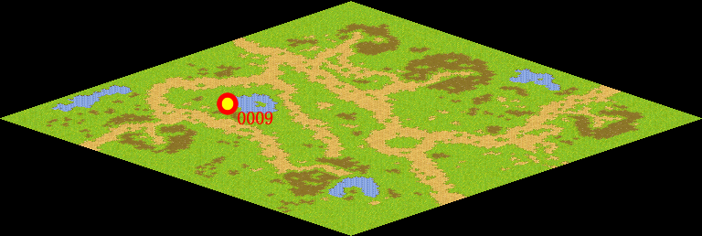
NPC No. | 9
Condition | lv>0
Dialog | 快到中午了，我打算做一份蛋炒饭给我的丈夫，你能帮我去阳光农场找莫古要2个鸡蛋吗？
Select | 1：接受，2：不接受
Result | 1 : Scene 0001, 2 : 关闭对话框

ScriptFile | Qlog-0097-000.scr
 | Q0009-0097-000.scr

